Sheet1
1、确定彩信发送的时间点

首先对回落3G的原因——发送彩信的过程进行分析，对时间点进行定位，以次来定位回落3G发生的时间，并分析回落原因。

1、16:55:55.408841000：MS与WAP网关经过三次握手，建立TCP连接

2、MS发送彩信内容到WAP网关（10.0.0.172）

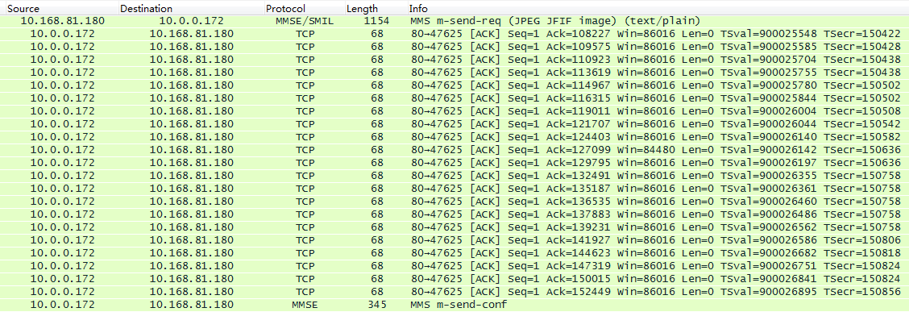

3、WAP网关将彩信内容转发给MMSC

16:56:10.045952000：MS向MMSC发送send-req，表示彩信内容已上传收到MMSC

16:56:16.602567000：MMSC向MS回复send-conf，表示彩信发送成功

综上：
1、彩信的发送过程正常
2、与WAP网关建立连接在16:55:55左右
3、彩信发送成功在16:56:16左右

2、查看网络注册情况

查看RIL的网络注册状态，根据时间点，核实4G到3G的回落时间。
分析AP部分是否正常：如果正常下发网络间切换，则是系统的正常切换行为或者是信号较弱而产生切换

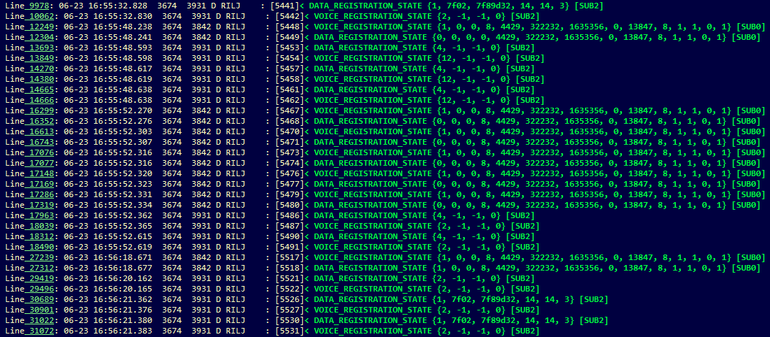

卡1 LTE->EVDO->LTE的切换

在该时间点确实发生了4G到3G的回落，由之前的LTE回落到EVDO，之后又回到LTE网络

从LTE到HRPD(EVDO)切换

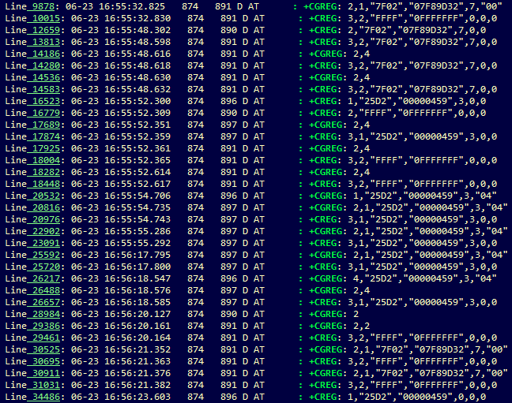

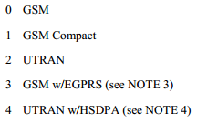

卡1 4G的切换

综上：
1、AP部分可以看到4G到3G的切换，时间点也基本对应
2、查看信号情况，分析是否是因为信号较弱导致切换

3、查看信号强度

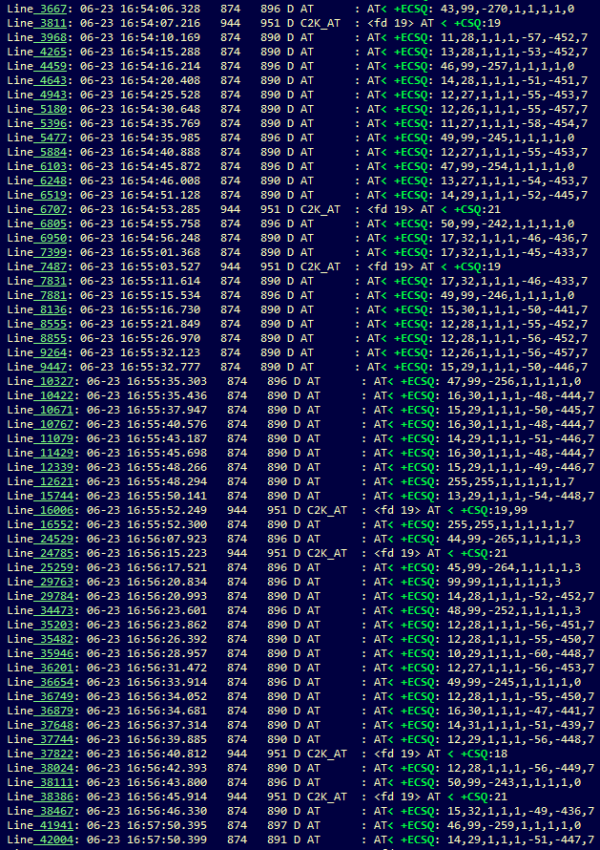
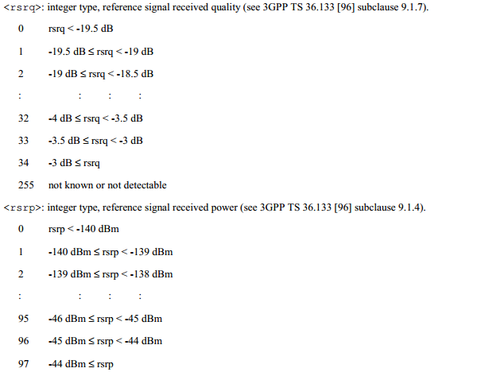

ECSQ

 | 1 | 2 | 3 | 4 | 5 | 6 | 7 | 8
GSM | rscp | ber | rssi | 1 | 1 | 1 | 1 | 0
UMTS | rscp | ecn0 | 1 | rscp | ecn0 | 1 | 1 | 2
LTE | rsrp | rsrq | 1 | 1 | 1 | rsrq | rsrp | 7

 |  |  | qdbm

综上：
1、LTE信号良好
2、排除因信号弱而导致3G回落

4、modem工作情况

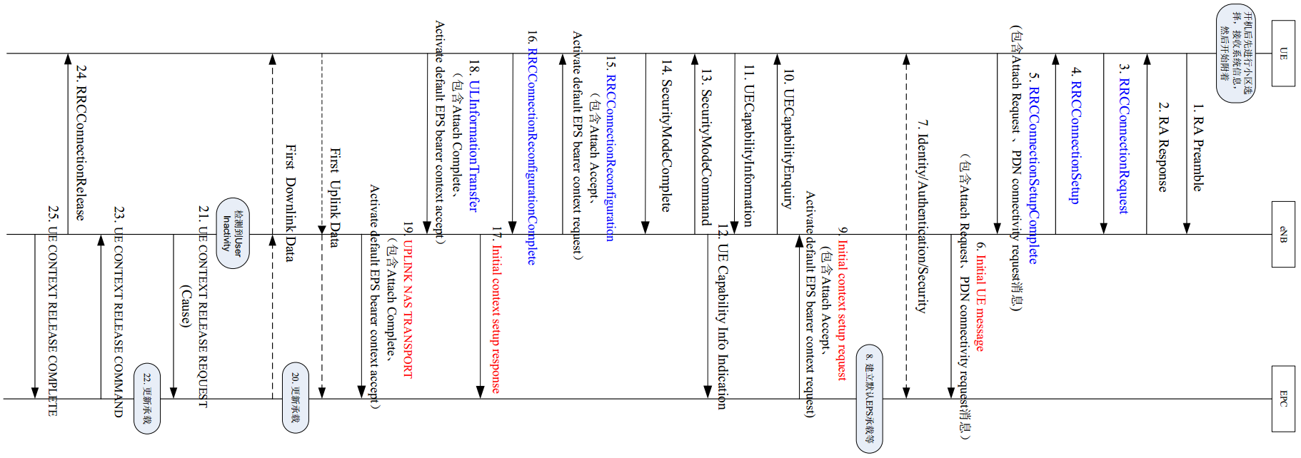

查看LTE modem部分的工作情况，分析是否因为modem的工作异常，导致AP判决将4G切换到3G

LTE注册网络流程

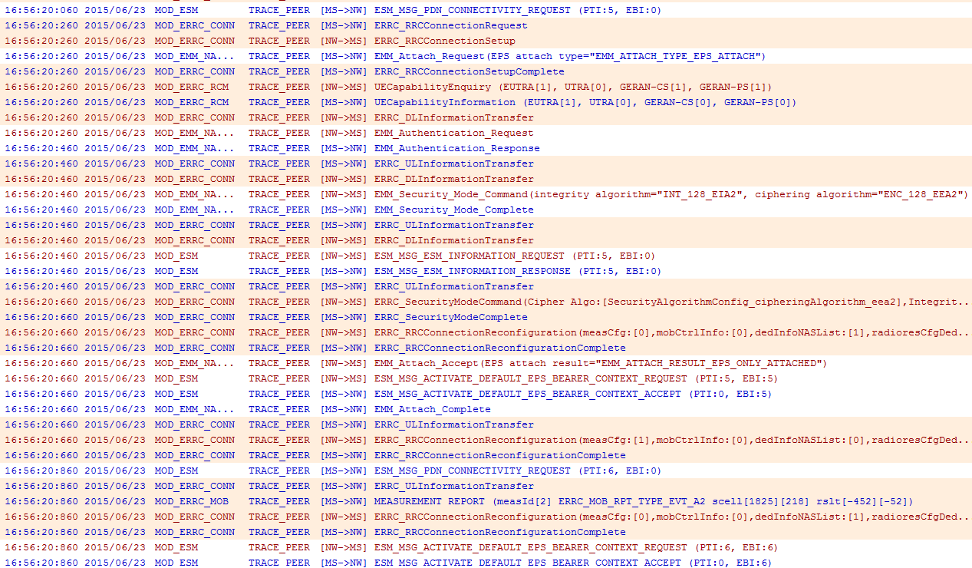

Attach过程

激活默认EPS承载

综上：
1、LTE modem工作正常
2、LTE注册网络的基本流程都正常完成，包括Attach和激活默认EPS承载

结论： 1、彩信发送流程正常。
2、AP部分正常下发4G到3G的切换。
3、LTE信号良好，modem工作正常。
同时，根据MTK的反馈，“目前4G只能用PS业务，所以data connection迁移到卡2后，因为卡1只提供CS业务会把4G功能 disable，所以会出现卡1回落到3G的现象”，所以卡二发送彩信过程中卡一回落到3G信号的原因是：
MTK根据数据业务由卡1到卡2的迁移这一操作，主动将卡1回落到有CS业务的3G网络，等卡2数据业务完成，卡1会回到4G网 络。是正常现象。

